2023_11_data
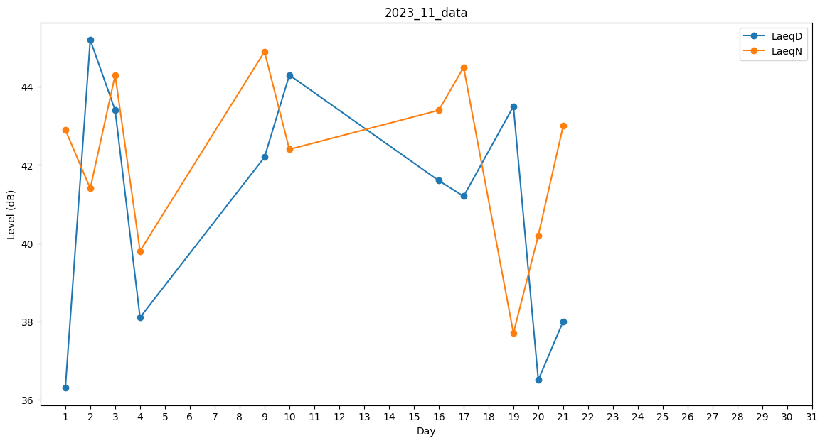
Day | LaeqD | LaeqN
1 | 36.3 | 42.9
2 | 45.2 | 41.4
3 | 43.4 | 44.3
4 | 38.1 | 39.8
5 | 41.9 | 0
6 | 0 | 0
7 | 0 | 0
8 | 0 | 31.1
9 | 42.2 | 44.9
10 | 44.3 | 42.4
11 | 0 | 0
12 | 0 | 30.1
13 | 0 | 42.2
14 | 0 | 0
15 | 27.1 | 0
16 | 41.6 | 43.4
17 | 41.2 | 44.5
18 | 33.8 | 0
19 | 43.5 | 37.7
20 | 36.5 | 40.2
21 | 38 | 43
22 | 0 | 0
23 | 27.1 | 0
24 | 30.1 | 0
25 | 0 | 0
26 | 0 | 0
27 | 0 | 32.5
28 | 35.7 | 0
29 | 0 | 43.9
30 | 0 | 0

